Sheet1
FOTO STAMP EDC
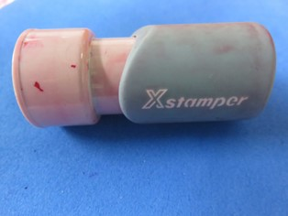
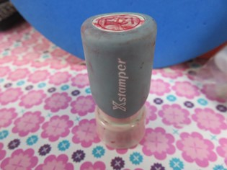

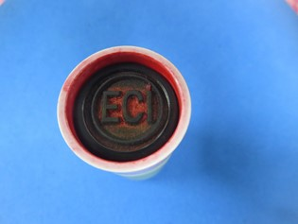
 | NOTE : TULISAN ECI DIGANTI MENJADI EDC
EDC

 | KETERANGAN :
 |  | DIAMETER : 1.5 CM
 |  | WARNA : MERAH

